Hoja1
Cantidad | Modelo | Descripcion | URL de compra | Foto | Precio x Unidad (MXN) | Envio (MXN) | Total (MXN)
1 | Puente H doble BTS7960 43A | Módulo de controlador de Motor de alta potencia, diagnóstico de corriente | https://es.aliexpress.com/item/32849254807.html?gatewayAdapt=glo2esp | 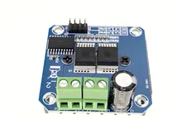 | $73.84 | $0.00 | $73.84
1 | Motor de engranaje helicoidal | Eje D de alta potencia, baja velocidad, cc 12V, 470RPM | https://es.aliexpress.com/item/1005004329152363.html?gatewayAdapt=glo2esp | 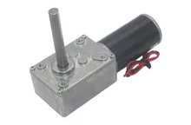 | $563.66 | $0.00 | $563.66
1 | Modulo TF Card SPI | Modulo para tarjetas Micro SD, 3.3V-5V, SPI protocol | https://es.aliexpress.com/item/1005004384727345.html?gatewayAdapt=glo2esp | 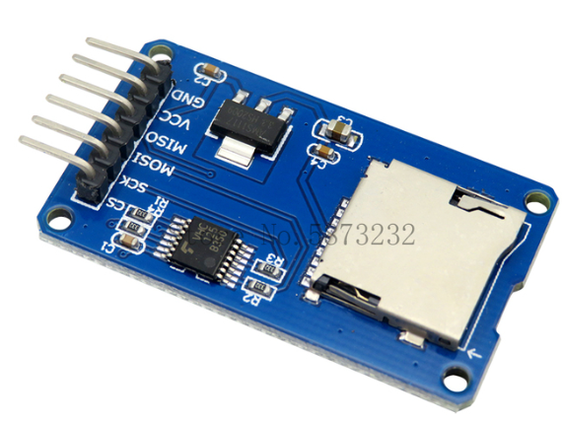 | $5.38 | $13.18 | $18.56
4 | GY-61 | Sensor giroscopio ADXL335, acelerometro | https://es.aliexpress.com/item/32825053515.html?gatewayAdapt=glo2esp | 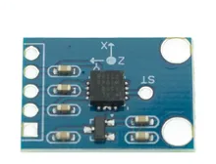 | $69.55 | $52.20 | $330.40
1 | ESP-WROOM-32 | Placa ESP32 WiFi-BT modelo DEV 30 pines, USB-C | https://es.aliexpress.com/item/1005004268911484.html?spm=a2g0o.cart.0.0.1aad7a9dHBeLG5&mp=1&gatewayAdapt=glo2esp | 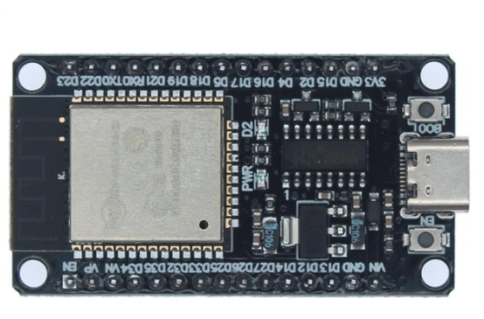 | $56.02 | $12.66 | $68.68
1 | Encoder incremental 38S6G5-B-G24N | 2 fases, 360P/R, 5-24VDC, NPN | https://es.aliexpress.com/item/1005004359395872.html?gatewayAdapt=glo2esp | 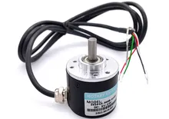 | $130.40 | $86.55 | $216.95
1 | Interruptor de boton 5pcs | Color blanco, 3-6V, Momentary reset, 1NC1NO 5pin | https://es.aliexpress.com/item/4000009455677.html?spm=a2g0o.cart.0.0.202b7a9dI9qySJ&mp=1&gatewayAdapt=glo2esp | 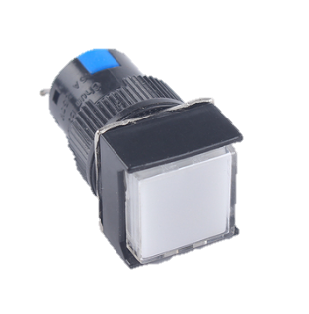 | $47.87 | $28.62 | $76.49
1 | Kit pin header M | kit de conectores 2.54mm | https://es.aliexpress.com/item/1005002883742971.html?spm=a2g0o.cart.0.0.26457a9dBSpJFv&mp=1&gatewayAdapt=glo2esp | 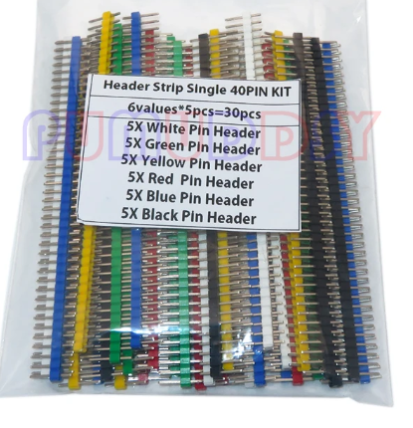 | $18.21 | $31.39 | $49.60
1 | Kit conectores Dupont | Kit con conectores Dupont H-M, con 620 pcs | https://es.aliexpress.com/item/1005002646300836.html?spm=a2g0o.cart.0.0.79367a9drFvEQp&mp=1&gatewayAdapt=glo2esp | 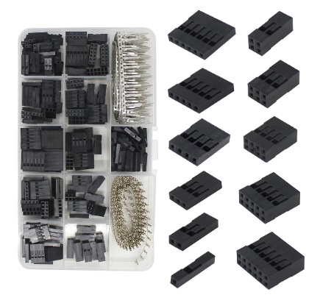 | $54.81 | $17.52 | $72.33
1 | Regulador de voltaje LM2596 | 3A, 3-40VDC, Regulable | https://es.aliexpress.com/item/10000000656280.html?spm=a2g0o.cart.0.0.26457a9dBSpJFv&mp=1&gatewayAdapt=glo2esp | 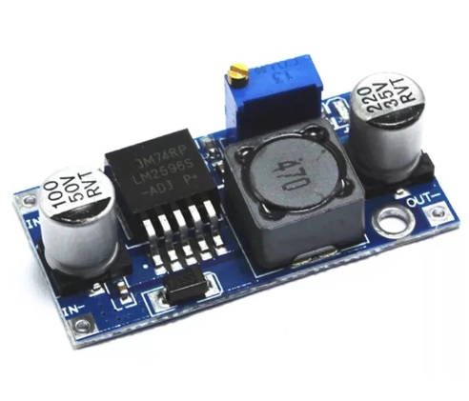 | $14.57 | $4.68 | $19.25
1 | Pulsador doble borde plateado | Botonera de arranque y paro 12V , 1NO1NC | https://es.aliexpress.com/item/1005003036823941.html?gatewayAdapt=glo2esp | 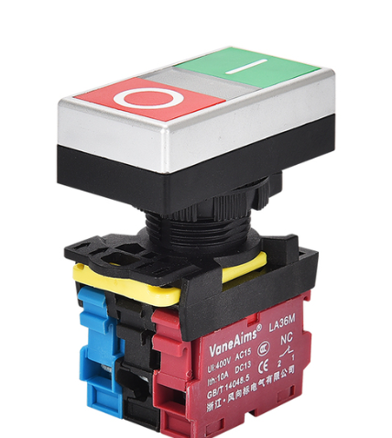 | $40.06 | $16.48 | $56.54
1 | Sensor TOF VL53L0X | 940nm laser, I2C, 3.3-5VDC | https://es.aliexpress.com/item/32960610502.html?gatewayAdapt=glo2esp | 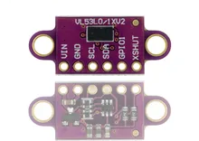 | $22.72 | $8.20 | $30.92
1 | Perfil Aluminio 4040V | Estandar EU 4040V, aluminio anonizado color negro, 400mm | https://es.aliexpress.com/item/1005004679698586.html?gatewayAdapt=glo2esp | 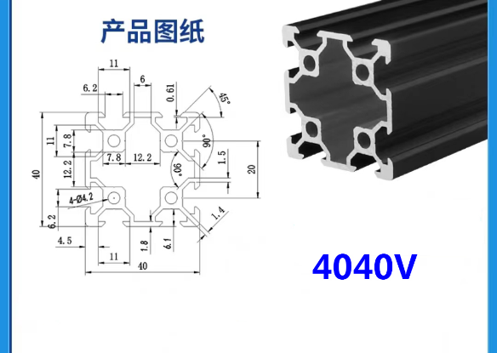 | $430.47 | $0.00 | $430.47
2 | Perfil Aluminio 2020V-N1 | Estandar EU 2020-N1, aluminio anonizado color negro, 200mm | https://es.aliexpress.com/item/1005003311298946.html?gatewayAdapt=glo2esp | 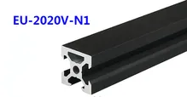 | $130.25 | $0.00 | $260.50
2 | Conector de perfiles aluminio 2020 | Kit 4pcs de conector de angulos, tornillo M5 | https://es.aliexpress.com/item/1005002431101903.html?gatewayAdapt=glo2esp | 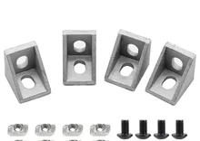 | $67.29 | $78.91 | $213.49
1 | Tuerca deslizante tipo T | Kit 20pcs, tuerca cabeza de martillo o T, 20-M4-50pcs | https://es.aliexpress.com/item/33014140496.html?gatewayAdapt=glo2esp | 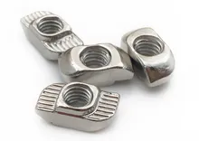 | $60.53 | $75.27 | $135.80
1 | Tornillo M4 cabeza redonda | Kit 20pcs, tornillo M4 45mm, acero inoxidable 304, color plateado | https://es.aliexpress.com/item/32810852732.html?gatewayAdapt=glo2esp |  | $79.95 | $0.00 | $79.95
2 | Tornillo M4 cabeza redonda | Kit 20pcs, tornillo M4 12mm, acero inoxidable 304, color plateado | https://es.aliexpress.com/item/32810852732.html?gatewayAdapt=glo2esp |  | $44.23 | $0.00 | $88.46
1 | Tornillo M4 barra | 5pcs M4x70mm | https://es.aliexpress.com/item/1005003590615453.html?gatewayAdapt=glo2esp | 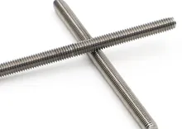 | $74.75 | $0.00 | $74.75
1 | Tuerca autolocante hexagonal | M4 10pcs, color negro, bloqueo de nylon | https://es.aliexpress.com/item/4000284996320.html?gatewayAdapt=glo2esp | 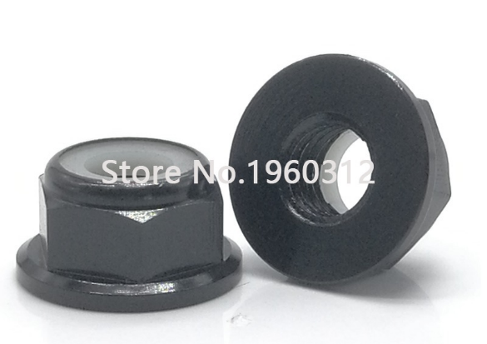 | $71.11 | $0.00 | $71.11
1 | Perilla tipo tuerca | Tuerca M4 de baquelita, color negro 2pcs | https://es.aliexpress.com/item/1005004542335934.html?gatewayAdapt=glo2esp |  | $33.47 | $67.12 | $100.59
2 | Cople D19L25 flexible | Cople de conexión para ejes, 6mmx8mm | https://es.aliexpress.com/item/1005004245601157.html?gatewayAdapt=glo2esp | 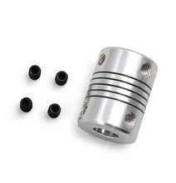 | $9.02 | $9.71 | $27.75
2 | Polea de correa sincrona GT2 | Diametro agujero 8mm, ancho 10mm, 40T | https://es.aliexpress.com/item/1005004019238577.html?gatewayAdapt=glo2esp | 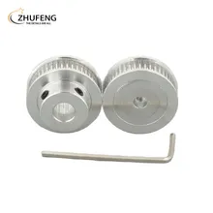 | $56.36 | $45.18 | $157.90
1 | Rodamiento MR84ZZ | Rodamiento 4x8x3mm, 5pcs | https://es.aliexpress.com/item/1005004115049685.html?gatewayAdapt=glo2esp#nav-review | 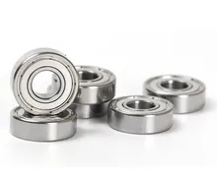 | $185.04 | $0.00 | $185.04
1 | Correa sincrona GT2 GATES-LL-GT2 | 4M-10mm-GT2 | https://es.aliexpress.com/item/32952396111.html?gatewayAdapt=glo2esp | 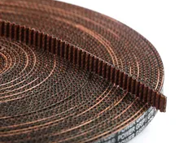 | $357.85 | $92.27 | $450.12
1 | Placa deslizante de aluminio con rodamientos | 6 Rodamientos blancos, placa deslizante para perfiles V de 20-80mm | https://es.aliexpress.com/item/1005003988340139.html?gatewayAdapt=glo2esp | 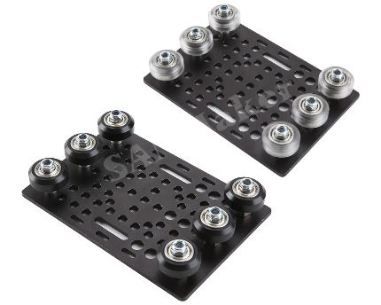 | $121.23 | $73.18 | $194.41
 |  |  |  |  | Total: | $4,047.56

